상품제안서
주문제작 3D 캐릭터 열쇠고리 (고급형/팬시) | 상품코드: F27785

 |  |  |  |  |  |  | 02-412-0044 | www.easy1.co.kr
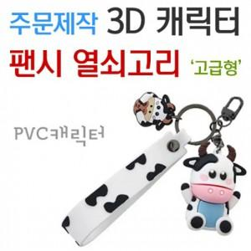

【상세/제작정보】 | 기본수량 미만 인쇄불가. 캐릭터의 디자인과 크기에 따라 가격 문의. 금형비 별도문의.

【인쇄/포장옵션】 | / 포장불가능

【공급단가】 | 수량 | 1,000~ | 2,000~ | 3,000~ | 5,000~ | 10,000~
*VAT별도 | 양면인쇄 | 4,620원 | 4,540원 | 4,420원 | 4,350원 | 4,230원

【상품 URL】 | https://easy1.co.kr:443/src/goods_detail.php?gdno=27785

